상품제안서
카카오프렌즈 춘식이 데스크 장패드 키보드 마우스 패드 | 상품코드: S27321

 |  |  |  |  |  |  | 02-713-8555 | www.synergygift.co.kr
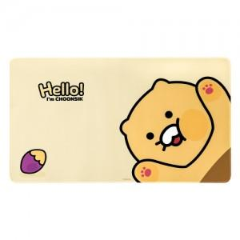

【상세/제작정보】

【인쇄/포장옵션】 | 스티커 / 포장지포장

【공급단가】 | 수량 | 50~ | 100~ | 500~ | 1,000~ | 2,000~
*VAT별도 | 단가 | 13,360원 | 12,870원 | 12,370원 | 11,880원 | 11,580원

【상품 URL】 | https://www.synergygift.co.kr:443/src/goods_detail.php?gdno=27321

